Portada
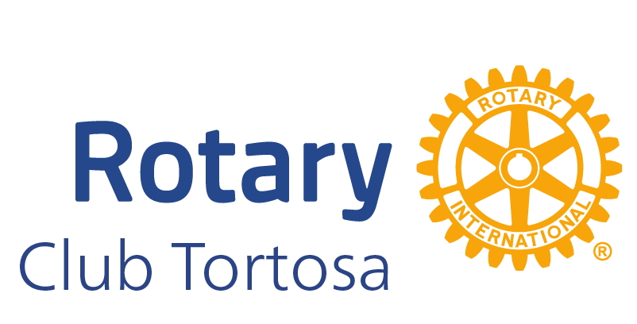

OLI SOLIDARI / ACEITE SOLIDARIO
COMANDES / PEDIDOS 2024-2025
 | CATALÀ | CASTELLANO

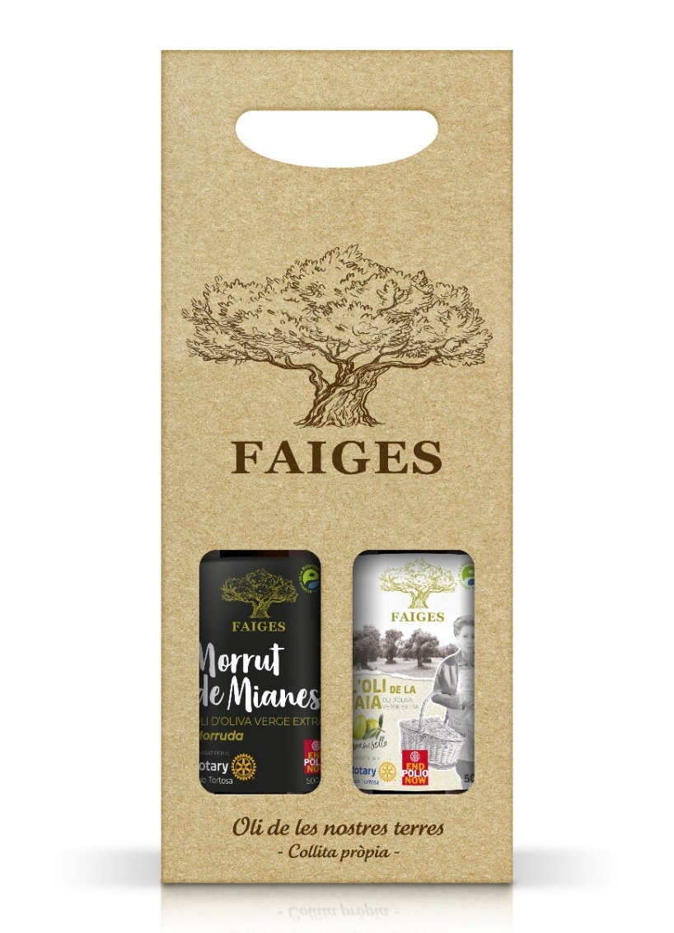
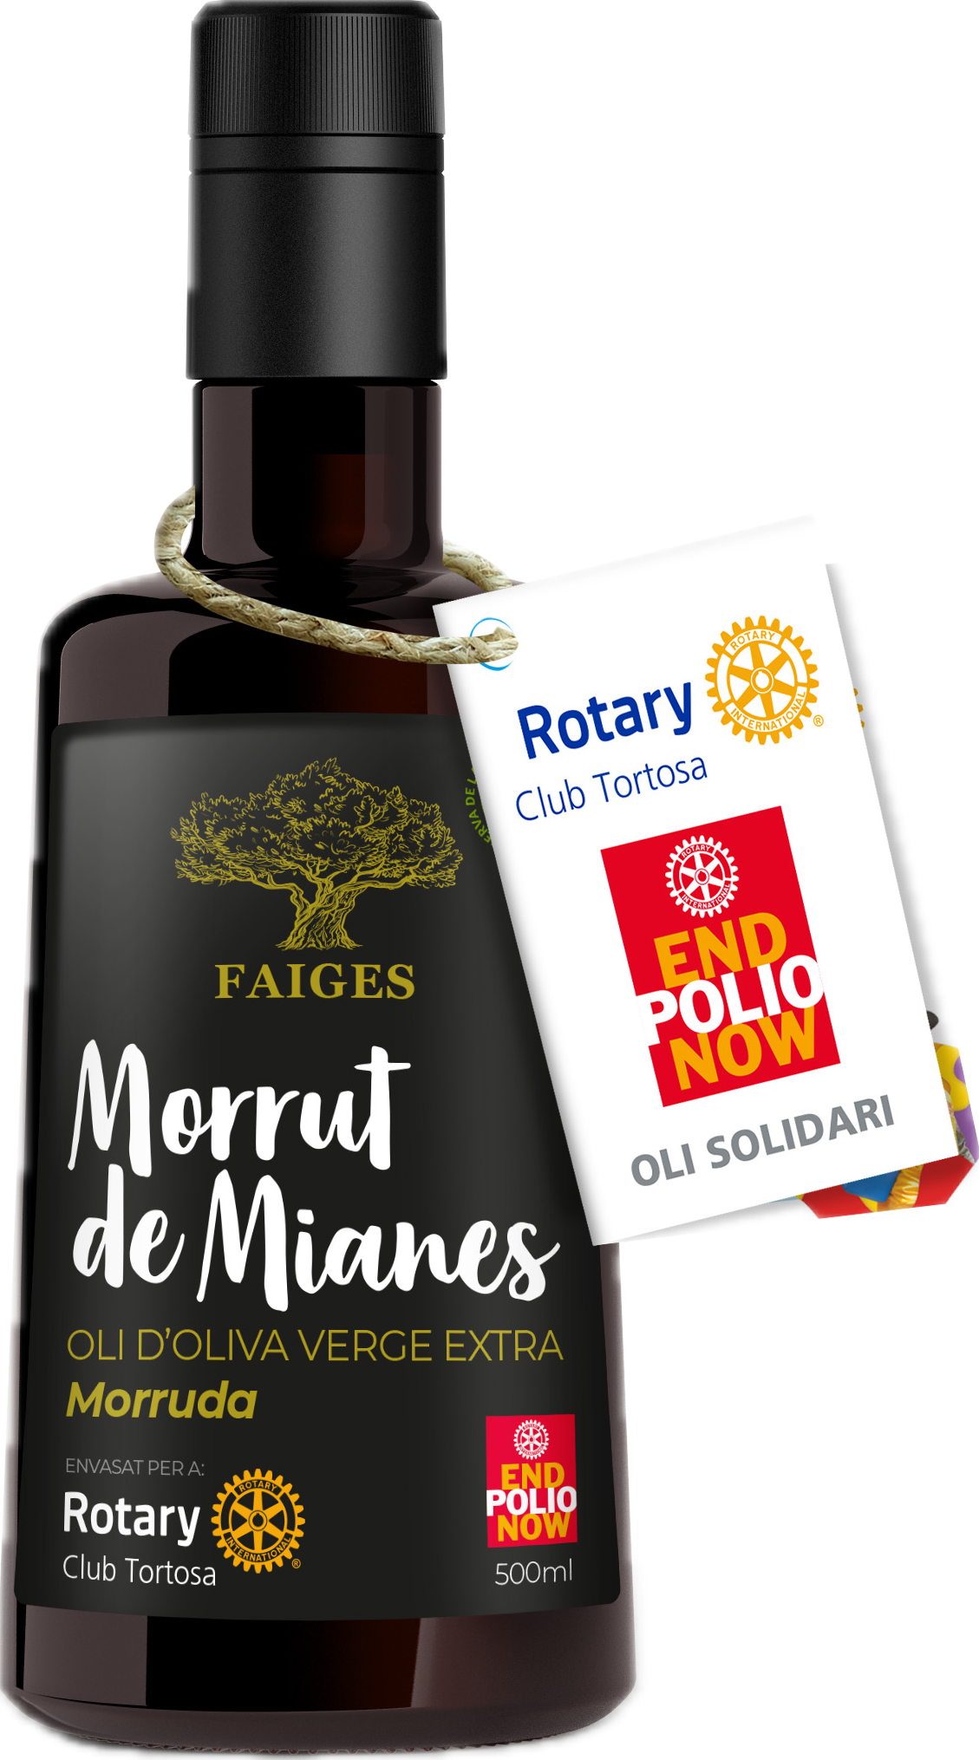
MORRUT DE MIANES
CAT
Originària de Mianes (Vinallop), el seu nom fa referència a la presència d'un mugró gran al punt estilar de l'oliva. Es cultiva principalment a la zona del Baix Ebre – Montsià, destacant els municipis de Reguers, Roquetes i Mas de Barberans. És un oli força amarg i picant, ben equilibrat en dolçor i una mica aspre si procedeix d'olives verdes. D'un afruitat mitjà-alt, amb aromes secundàries de tipus verd, destacant fulles, carxofes i ametlla, i de tipus madur, principalment poma. Un producte de proximitat amb la garantia del segell Terres de l´Ebre Reserva de la Biosfera, un aval internacional que certifica que ha estat cultivat en aquesta zona respectant l´entorn i fomentant valors sostenibles.
CAST
Originaria de Mianes (Vinallop), su nombre hace referencia a la presencia de un pezón grande en el punto estilar de la aceituna. Se cultiva principalmente en la zona del Baix Ebre – Montsià , destacando los municipios de Reguers, Roquetes y Mas de Barberans. Es un aceite bastante amargo y picante, bien equilibrado en dulzura y algo áspero si procede de aceitunas verdes. De un afrutado medio-alto, con aromas secundarios de tipo verde, destacando hojas, alcachofas y almendra, y de tipo maduro, principalmente manzana. Un producto de proximidad con la garantía del sello Terres de l’Ebre Reserva de la Biosfera, un aval internacional que certifica que ha sido cultivado en esta zona respetando el entorno y fomentando valores sostenibles.

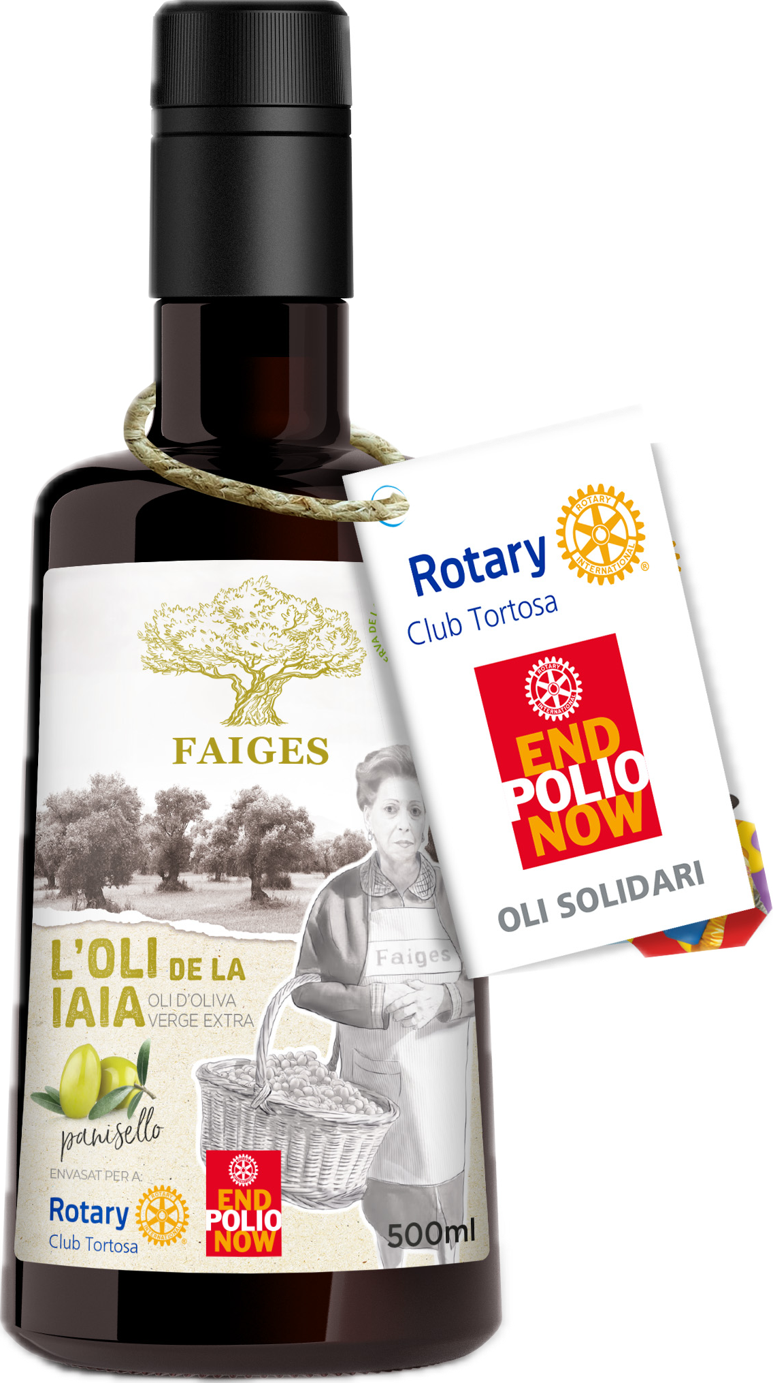
OLI DE LA IAIA
CAT
La varietat panisello es cultiva fonamentalment a la comarca del Baix Ebre, en concret al municipi de Tortosa. Oli afruitat verd amb matisos verds i madurs. És ric en àcid oleic. En boca presenta un lleuger picant que equilibra de manera agradable amb dolç i amarg. La seva astringència es percep de baixa intensitat. Un producte de proximitat amb la garantia del segell Terres de l´Ebre Reserva de la Biosfera, un aval internacional que certifica que ha estat cultivat en aquesta zona respectant l´entorn i fomentant valors sostenibles.
CAST
La variedad panisello se cultiva fundamentalmente en la comarca del Baix Ebre, en concreto al municipio de Tortosa. Aceite afrutado verde con matices verdes y maduros. Es rico en ácido oleic. En boca presenta un ligero picante que equilibra de manera agradable lo dulce y lo amargo. Su astringencia se percibe de baja intensidad. Un producto de proximidad con la garantía del sello Terres de l’Ebre Reserva de la Biosfera, un aval internacional que certifica que ha sido cultivado en esta zona respetando el entorno y fomentando valores sostenibles.

